البيانات مع الصور
م | رقم الجلوس | اسم الطالب | صورة الطالب
1 | 20_1_4005 | 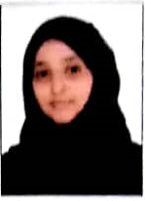 سارة عبدالرحمن أحمد الجحدري |  | اقتصاص الصورة الخاصة بالطالب رقم 4005 من بين الصور الجماعية ووضعها في الخلية الخاصة بالصورة
2 | 20_1_4006 | امينة أحـمـد محـمـد عـلوان | 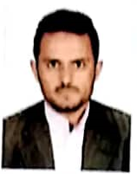
3 | 20_1_4007 | أيوب محـمـد صالح هـيـلان
4 | 20_1_4008 | ماريا أحمد ناصر علي عبسين

